gisement usage
 |  | Valorisation Matière des Terres excavées avec solutions et rex connus du Cluster EMS Groupe Thématique du 21 mars 2024

 |  |  |  |  |  |  | 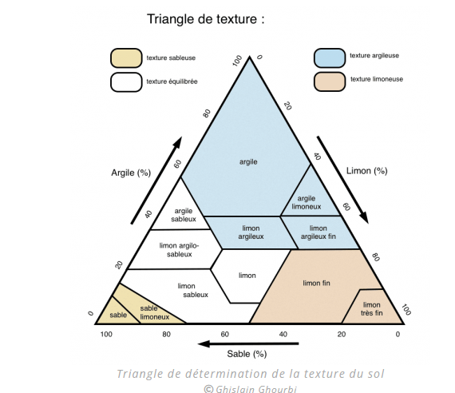 |  |  |  | Nature des gisments : Limon , Sable et Argiles sont mélangés suivant des proportions variables ( Cf triangle de répartition) , peu de techniques séparatives efficaces pour obtenur des matières premières pures et homogènes . Autres matériaux présents : Gypse, matières organiques , déblais de chantier
 |  | Solutions de traitement et Valorisation |  |  | Nature gisement à valoriser |  | Argile | Limon | Sables | Granulat Non Calcaire | Granulat Calcaire | Gypse | Autre 1 ? | Autre 2 ? | Autre 3 ?
 |  | Faisabilité technico-Economique |  | Métiers | Applications / Usages |  | Valorisation Matériaux
 |  | Bonne | Difficile | Matériaux : transformation des matériaux extraits | Matériaux liants | Chaux | SI | SI | SI | SI | Calcaire calcinée | SI
Faisabiiré Réglementaire et Normative | Bonne | Bonne faisabilité technico-éconimque et peu de contraintes réglementaires | Technique en développement et peu de contraintes réglementaires |  |  | Platre | SI | SI | SI | SI | SI | Cuisson, 70 % réserves de gypse dans bassin parisien
 |  |  |  |  |  | Ciment ou clinker (80 % Calcaire et 20% argiles) | Argiles Calcinées | SI | SI | SI | Calcaire calcinée : Chaux , sépration du calcaire des autres matériaux | Absence de Gyspe ou de résidu de plâtre
 | Difficile | Usage et Technique encore peu fréquentes et contraintes réglementaires | Peu ou pas d'Usage et Technique en développement ou/et fortes contraintes réglementaires |  | Matériaux Structurants | Granulats / agrégats |  |  | Extraction du Sable sans limons et argiles : floculation et hydro cyclonage (Neo Eco), criblage et lavage ( Colas, Brezillon, Cemex…) | criblage et lavage ( Colas, Brezillon, Cemex…) |  |  | Remblais de déconstruction bétons
 |  |  |  | Travaux Publics | Remblais / Fondations/ ouvrages et produits structurants | Sous couche routière | ? |  | Techniques courantes et niveau réglementaire ou normatif plus faible . Faibles valeurs ajoutées
 |  |  |  |  |  | Revêtement sol et routiers | ?
 |  | AC / A Compléter, SI /Sans Intérêt SD / solutions à Développer |  |  |  | VRD dont callage Réseau | problème du RGA à maitriser
 |  |  |  |  |  | Fondation et renforcement sous-sol | problème du RGA à maitriser
 |  |  |  |  |  | Autres
 |  |  |  | Bâtiment : Matériaux et produits pour la construction | Béton | Produits préfabriqués | Bétons bas carbone incluant des argiles comme liant : Materrup et Hoffmann Green |  | Attention à la qualité du gisement avec peu de mélanges : Alkern, Cemex
 |  |  |  |  |  | Prêt à l'emploi (BPE)
 |  |  |  |  | Terre Crue | Adobe, bauge, enduits ou torchis
 |  |  |  |  |  | Briques (dont BTC) et panneaux
 |  | pollutions |  |  |  | Terre coulée
 |  | L'extraction des matériaux peut augmenter les concentrations massiques de certains polluants |  |  |  | Pisé | Solution traditionnelle dans la Région lyonnaise et l'Isère. Mélange à pisé granulométrie 0/30 commercialisée par CEMEX. Possibilité de piser sur place de mai à octobre/ possibilité de fabriquer des blocs de pisé préfabriqué
 |  |  |  |  | Terre Cuite | Briques | Gisement hétérogène/
 |  |  |  |  |  | Tuiles
 |  |  |  |  |  | Autres
 |  |  |  | Produits manufacturés |  | Poterie / objet d'art


 |  |  | Valorisation Sol des Terres excavées avec solutions et rex connus du Cluster EMS Atelier du 14 Novembre 2024
 |  |  | Groupe Thématique du 21 mars 2024
 |  |  |  |  | Applications / Usages |  | Valorisation Sols (Milieux )
 |  |  |  |  | Nature gisement à valoriser (Classification ?) |  | Argile | Limon | Sables | Granulat Non Calcaire | Granulat Calcaire | Gypse | Autre | Compost et Digestat

